分裝流程圖(舊)
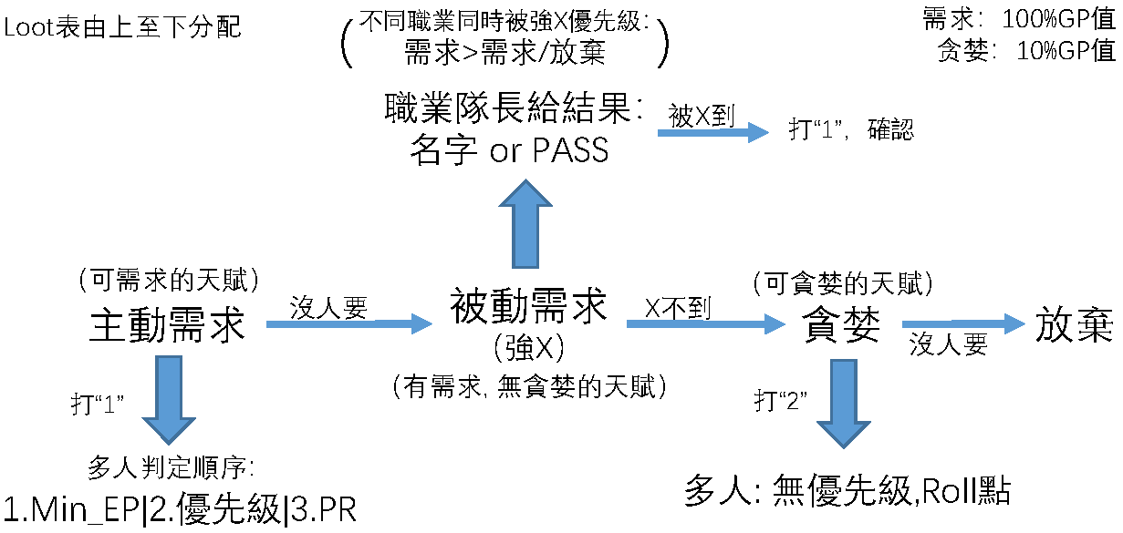
裝備分配流程圖：

